Titolo
 |  | Economia
 |  | Pubblicazioni speciali I novembre 2023

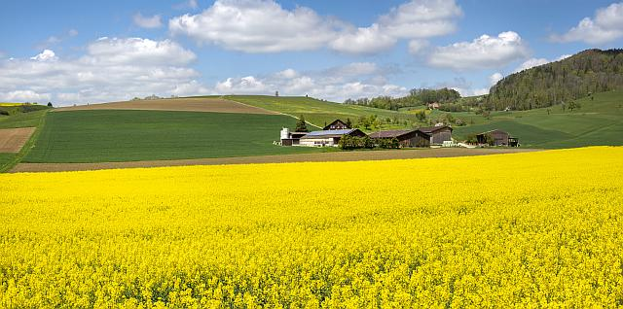

 |  | Analisi centralizzata dei dati contabili
 |  | Statistica dei redditi

 |  | in agricoltura 2022

 |  | Campione Situazione reddituale

Foto: Gabriela Brändle, Agroscope
 |  | Autori:
 |  | Daniel Hoop, Pierrick Jan, Swetlana Renner,
 |  | Petra Schiltknecht, Dierk Schmid

 |  | Indice
 |  | I link funzionano soltanto nella versione excel e non in quella pdf.
 |  | Il file excel va salvato anche localmente sul computer.
Prefazione | Prefazione | 1 | Prefazione
Indicatori_Campione | Indicatori del campione | 2 | Indicatori del campione
Abbreviazioni | Elenco delle abbreviazioni | 3 | Elenco delle abbreviazioni
Contenuto | Panoramica della tabella dei dati | 4 | Panoramica della tabella dei dati
Info | Informazioni sull'utilizzo della tabella dei dati | 5 | Informazioni sull'utilizzo della tabella dei dati
Dati | Dati | 6 | Dati
Salario_Interesse | Salario comparabile e tassi d'interesse | 7 | Salario comparabile e tassi d'interesse
Glossario | Glossario | 8 | Glossario
Armonizzazione | Armonizzazione | 9 | Armonizzazione
Bibliografia_Impressum | Bibliografia e impressum | 10 | Bibliografia e impressum
 |  |  | LES_B2022_fr_2023-10-19.xlsx | \\oslw-s-pr.wbf.admin.ch\OSLW-PR$\OS\2\5\2\1\2\1\11196\LES_Einkommensstatistik_SpE\[LES_B2022_fr_2023-10-19.xlsx]Titre

Info
Indicazione sulle denominazioni complete delle righe

Le denominazioni delle righe sono a volte molto abbreviate affinché, se necessario,la statistica dei redditi possa essere stampato in un formato piu compatto. Per visualizzare le denominazioni complete delle righe, utilizzi per favore le righe con il "+" nel bordo in alto, situate nell'angolo tutto a sinistra e chiuda le colonne di cui non ha bisogno.

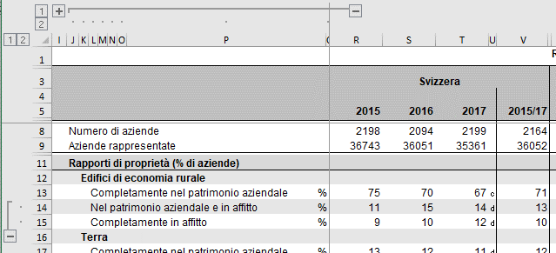

Procedimento per ridurre il numero di righe per una migliore visualizzazione

Chiusura delle righe
1° passo: Cliccare sulla riga 1 nel bordo sinistro della pagina. | Fine.
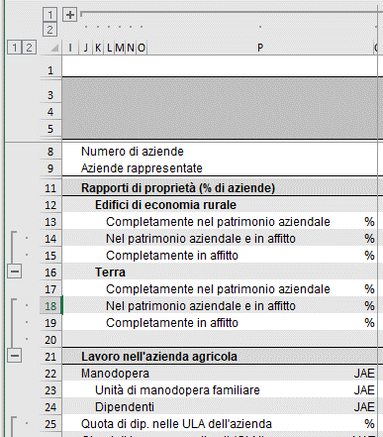
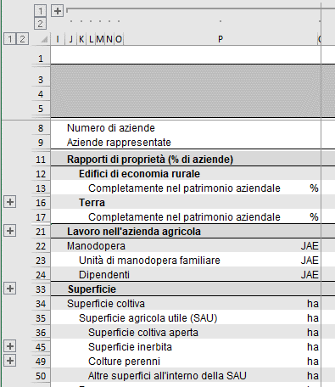

Aprire le righe
1° passo: Cliccare sulla riga 2 nel bordo sinistro della pagina | Fine.

